CP 1
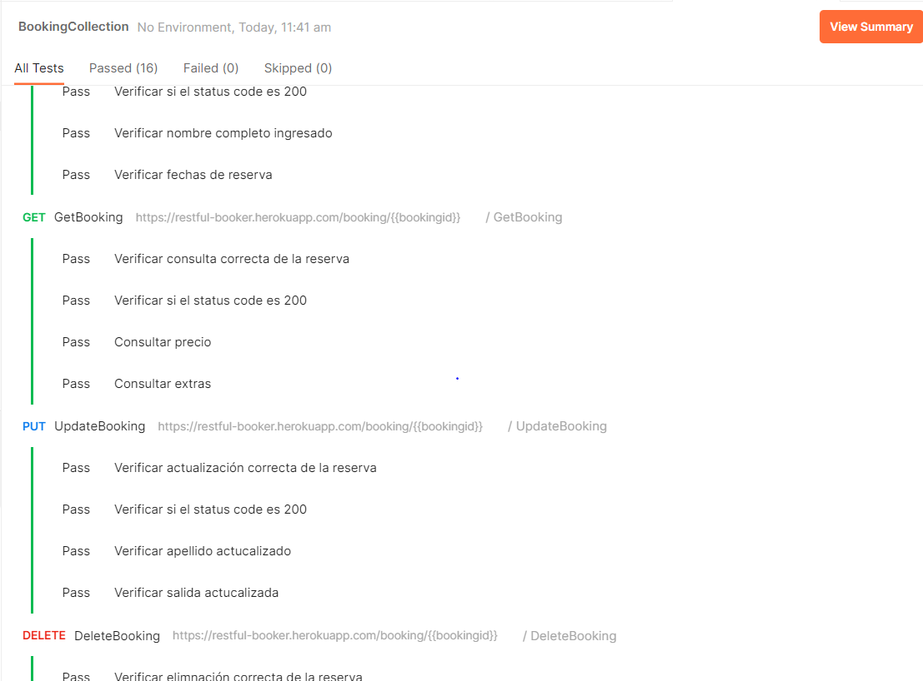
CP

CP2
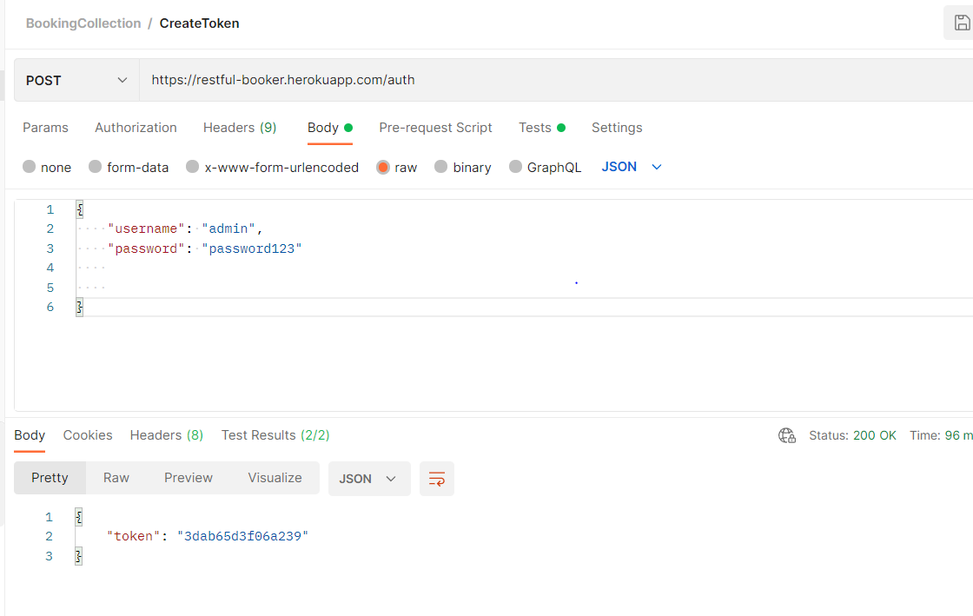

Bug(CP3)
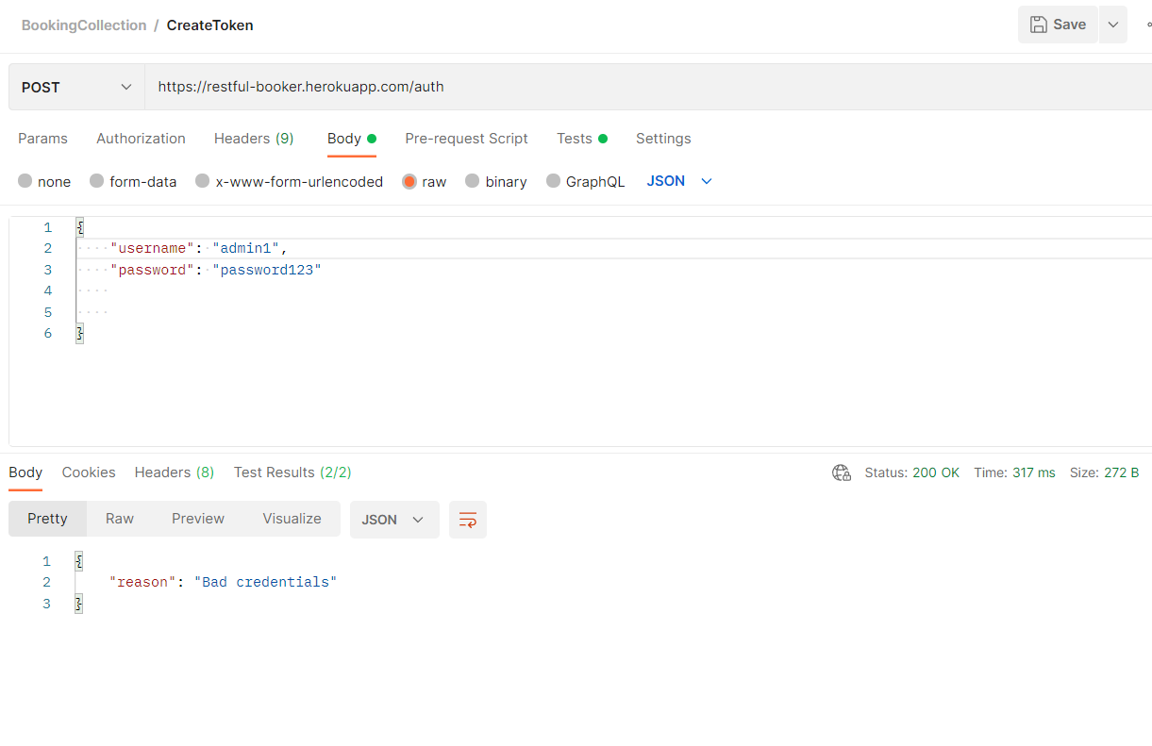
Numero de Caso de Prueba: 3
Funcionalidad | CreateToken
Pasos: | 1. Ingrese a Postman 2. Ejecute en servicio Creatre token con los datos de endpoint y body request incorrecto

Id del Defecto | Caso de Prueba | Severidad | Tipo | Observaciones | Naturaleza | Fecha de reporte | Fecha de Solución | Estado
Inc 001 | 3 | Media | Error | Cuando se ingresa un dato incorrecto en el request el codigo de respuesta deberia ser 400 pero este saca codigo de respuesta 200 | Funcional | 2022-06-14 |  | Abierto

CP 4
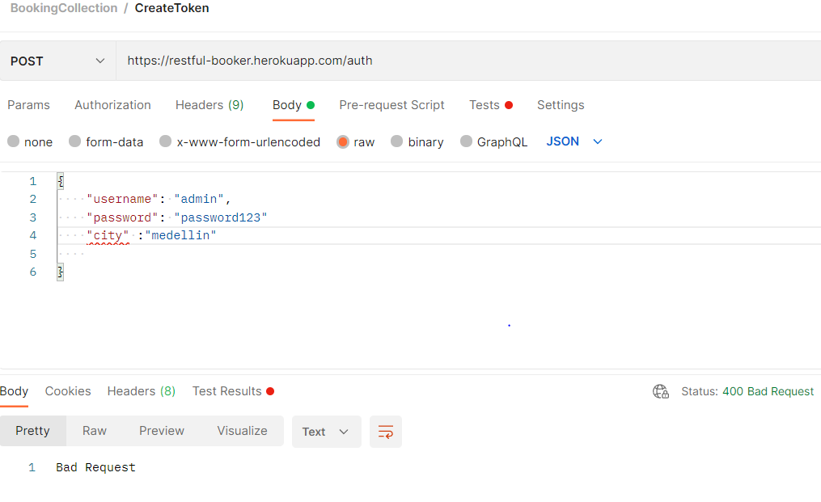

CP5
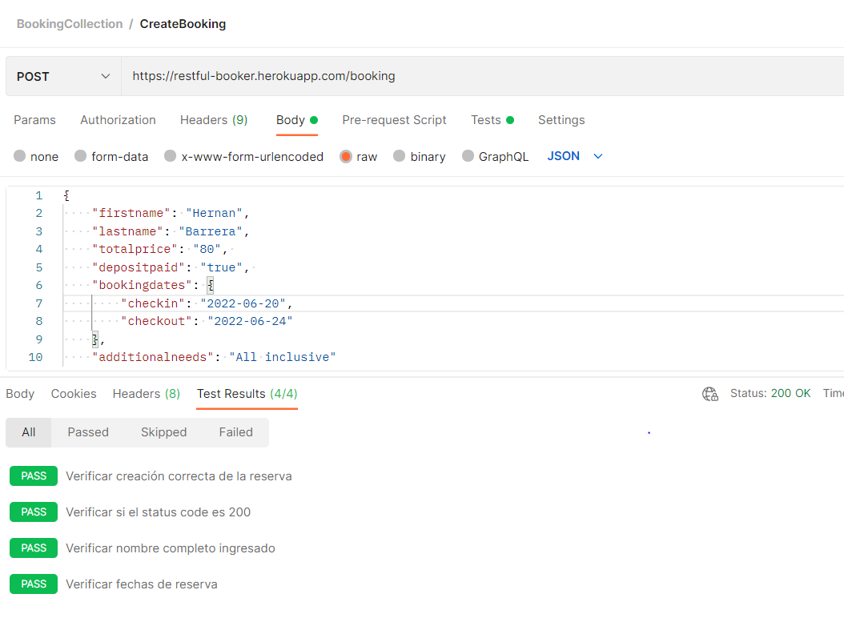

CP 6
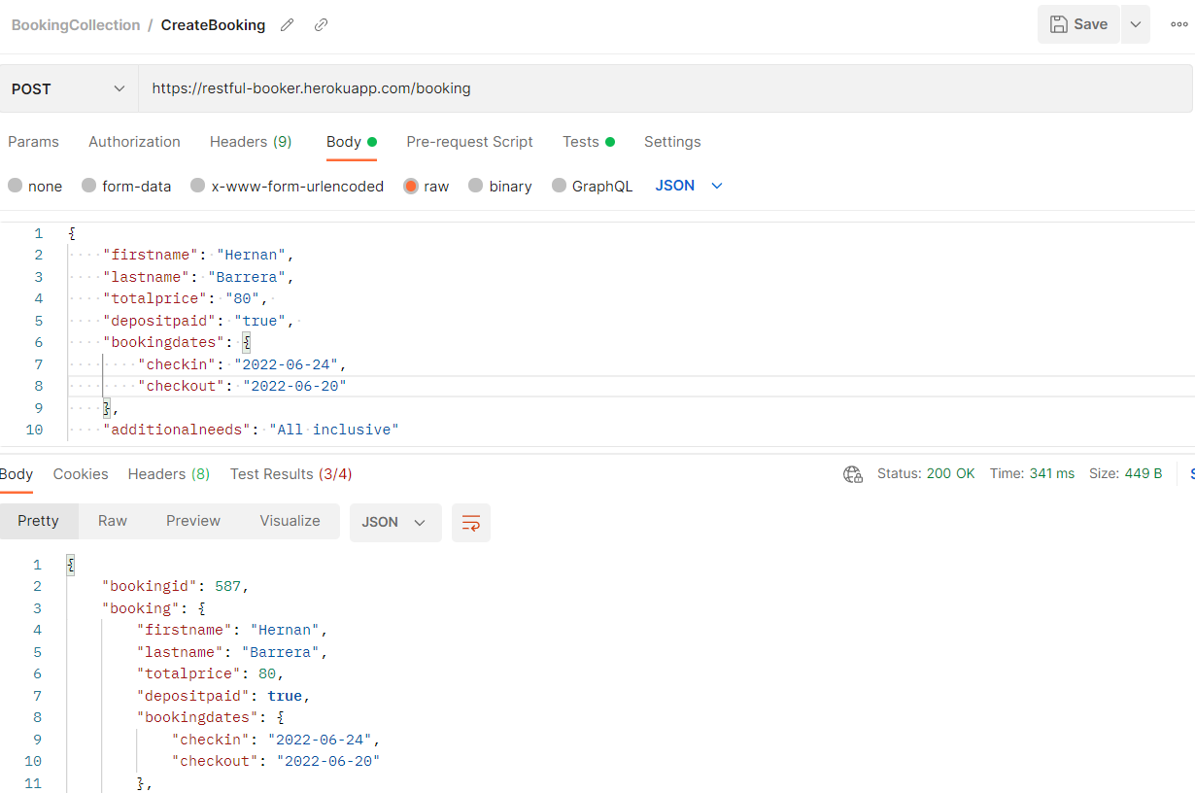
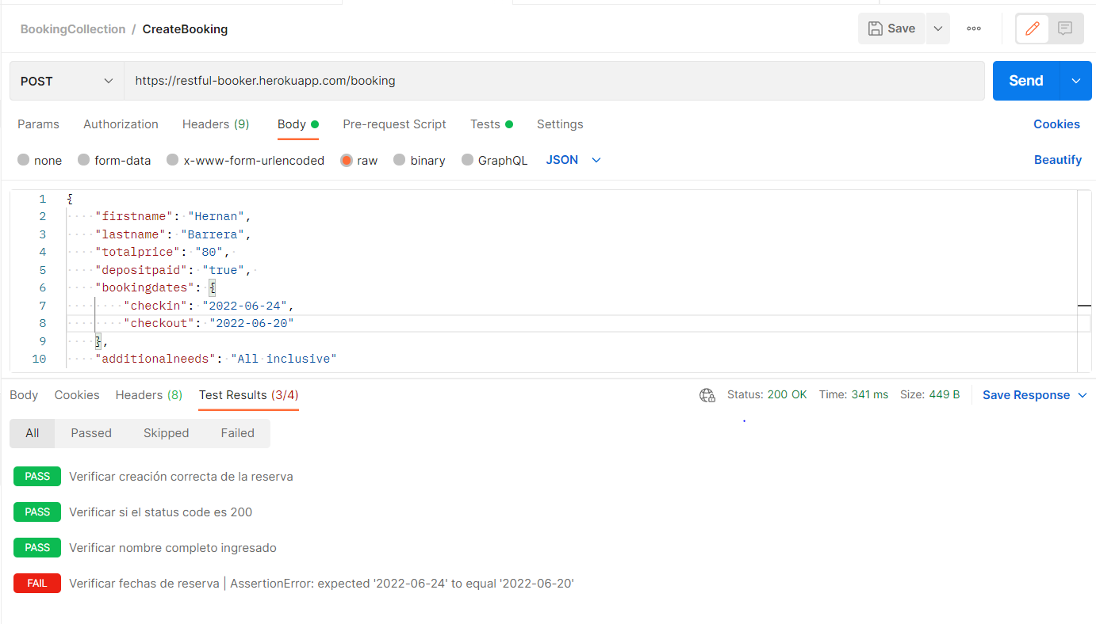

Bug(CP7)
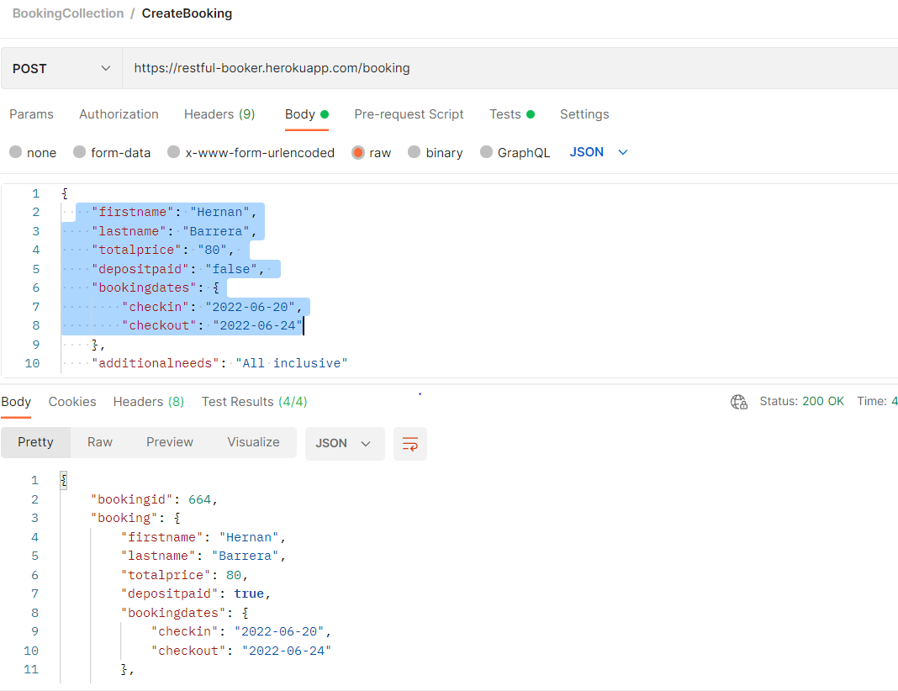
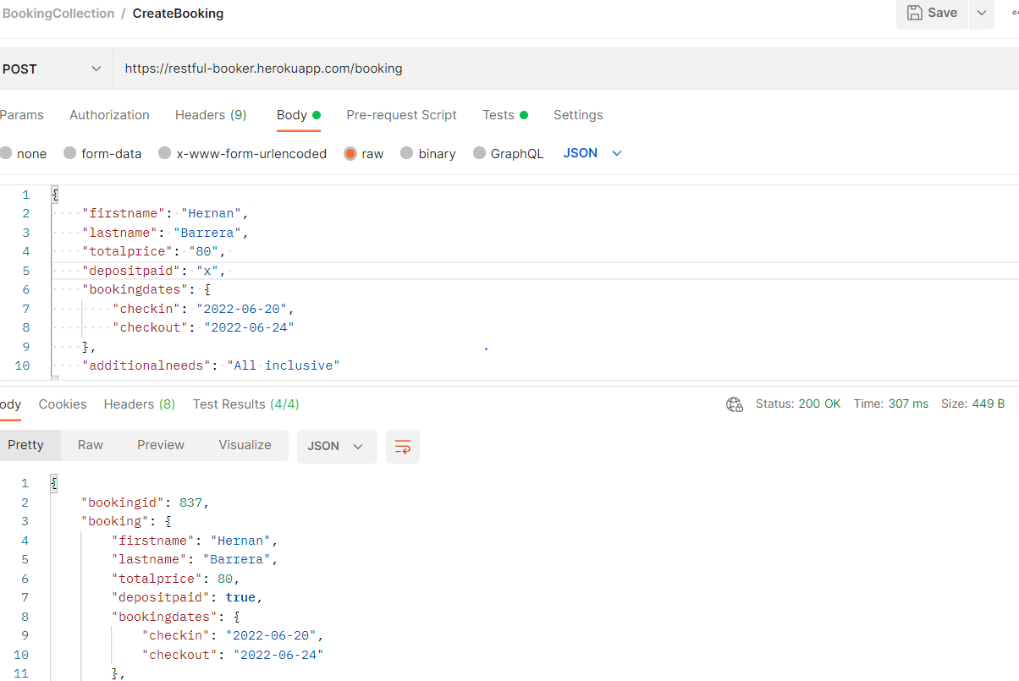
Numero de Caso de Prueba: 7
Funcionalidad | CreateToken
Pasos: | 1. Ingrese a Postman 2. Ejecute en servicio Creatre token con los datos de endpoint y body request 3. Colocar el depositpaid en false

Id del Defecto | Caso de Prueba | Severidad | Tipo | Observaciones | Naturaleza | Fecha de reporte | Fecha de Solución | Estado
Inc 001 | 3 | Alta | Error | Parece que la variable depositpaid estuviera quemada ya que no permite ningun valor diferente de true | Funcional | 2022-06-14 |  | Abierto

CP 8
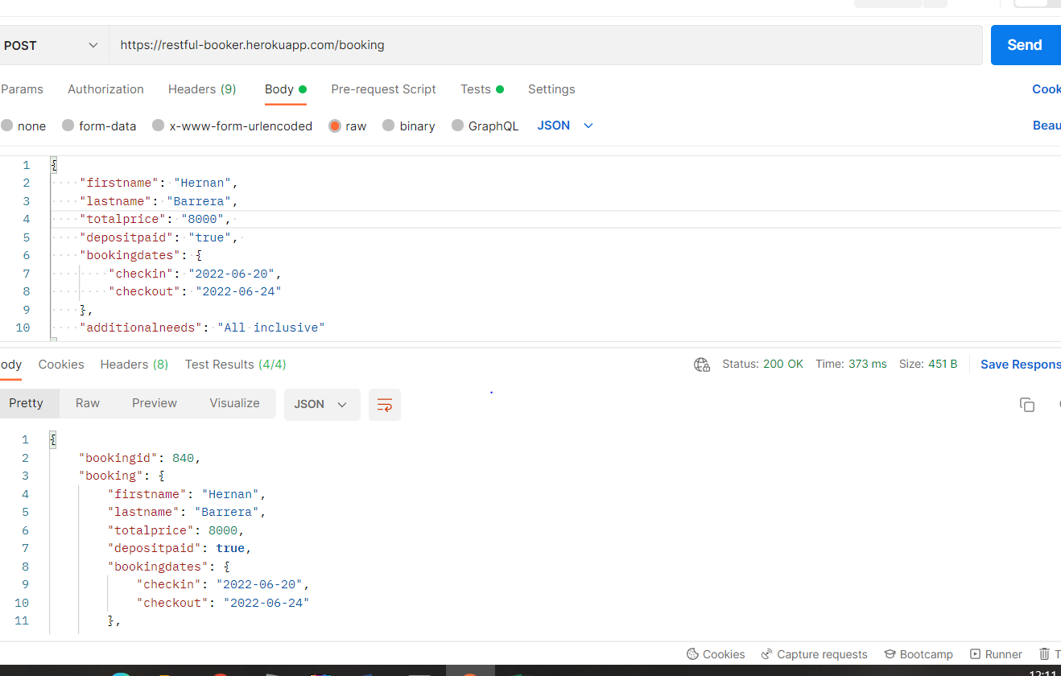

CP 9
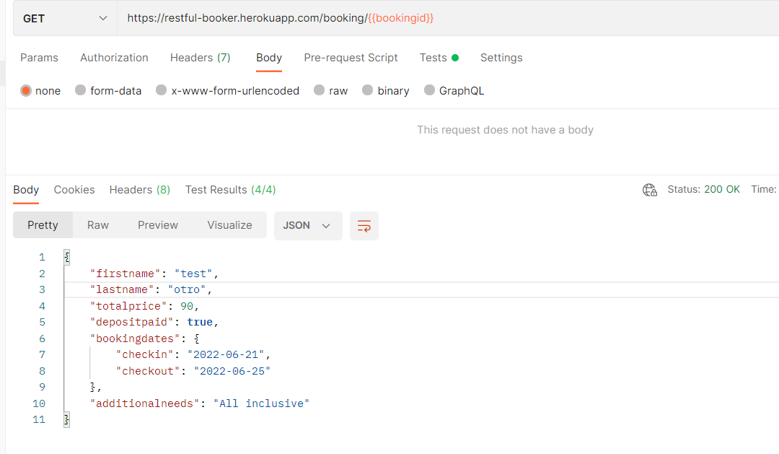

CP10
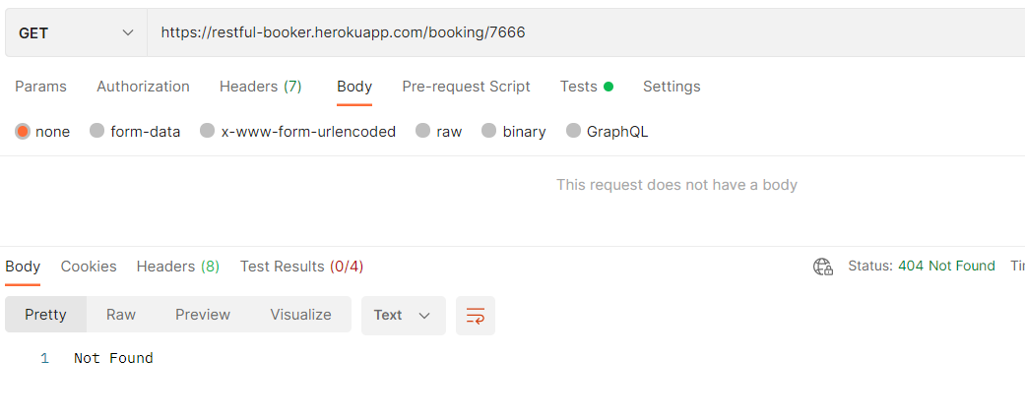

CP11
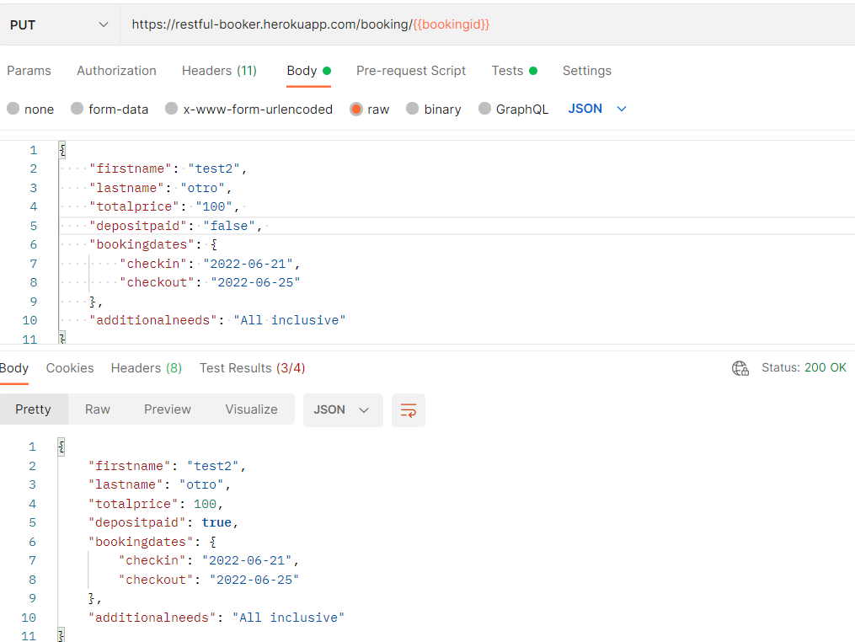
Crear booking | Actualizar booking
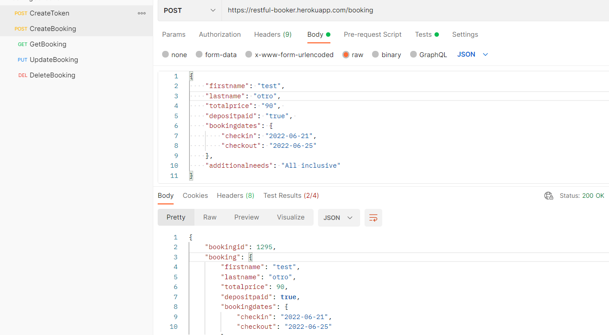
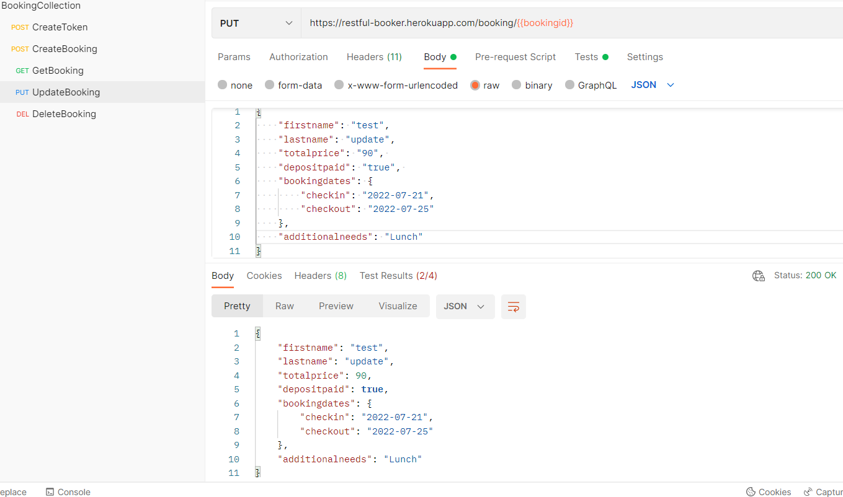

Ver bug del caso de prueba CP7, relacionado con el campo depositpaid

CP12
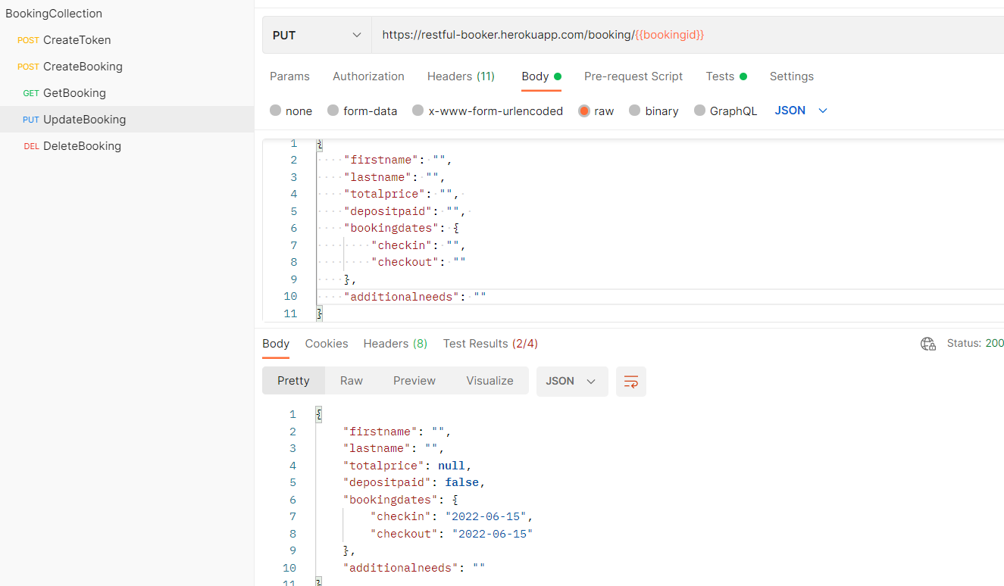

CP13
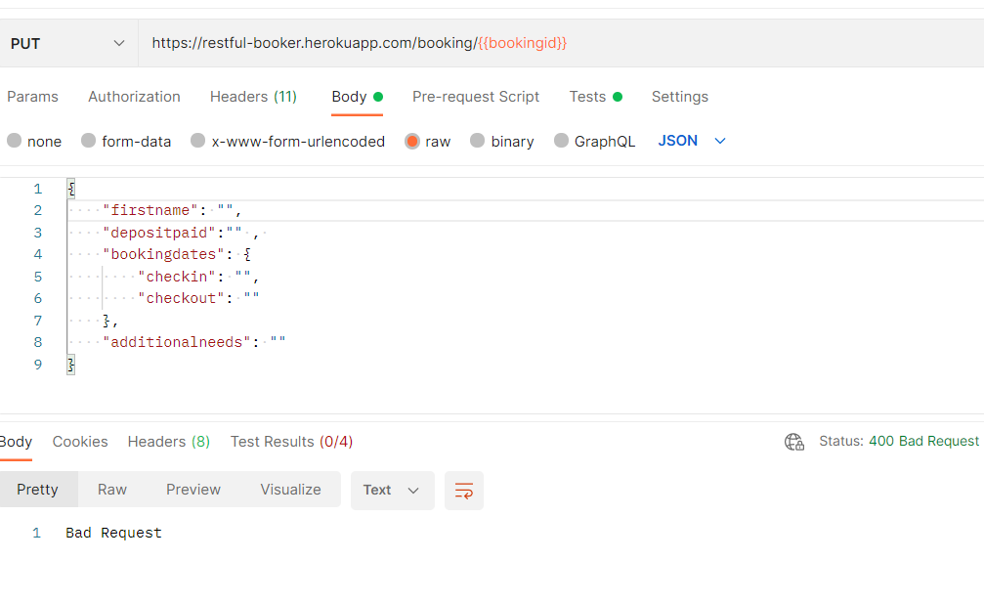

CP14
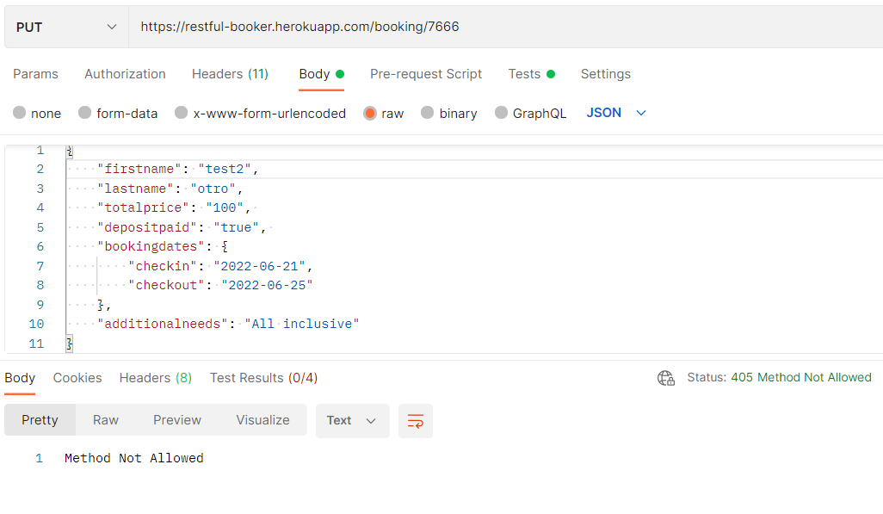

CP15
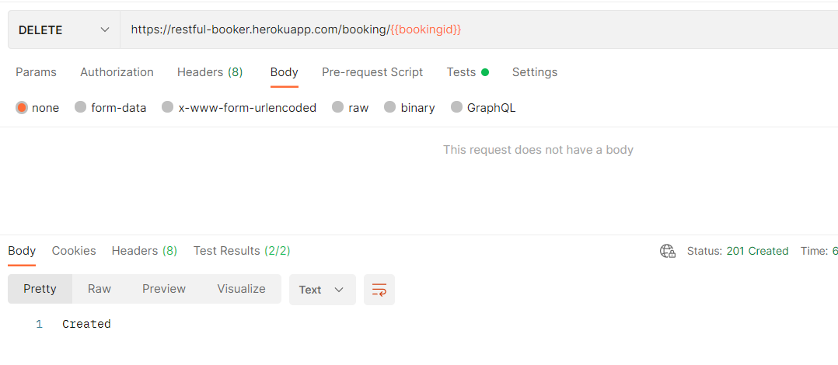

CP16
